关系图
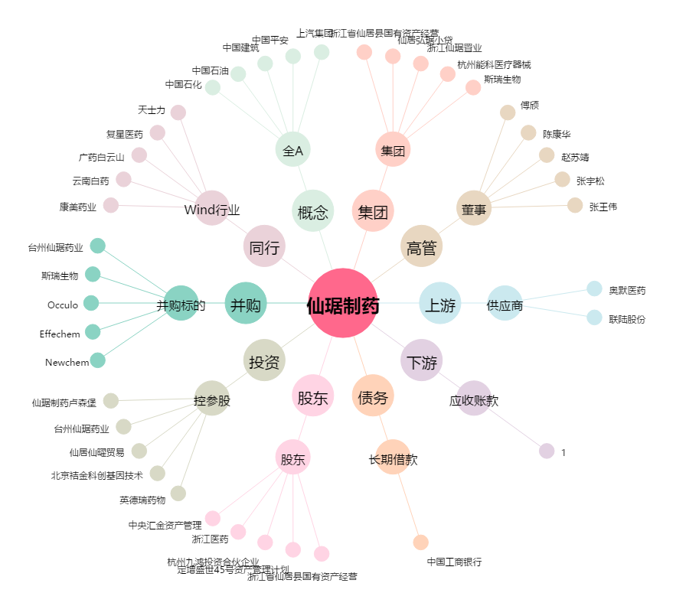
仙琚制药[002332.SZ] - 关系概览图

